UI Volume Constrain
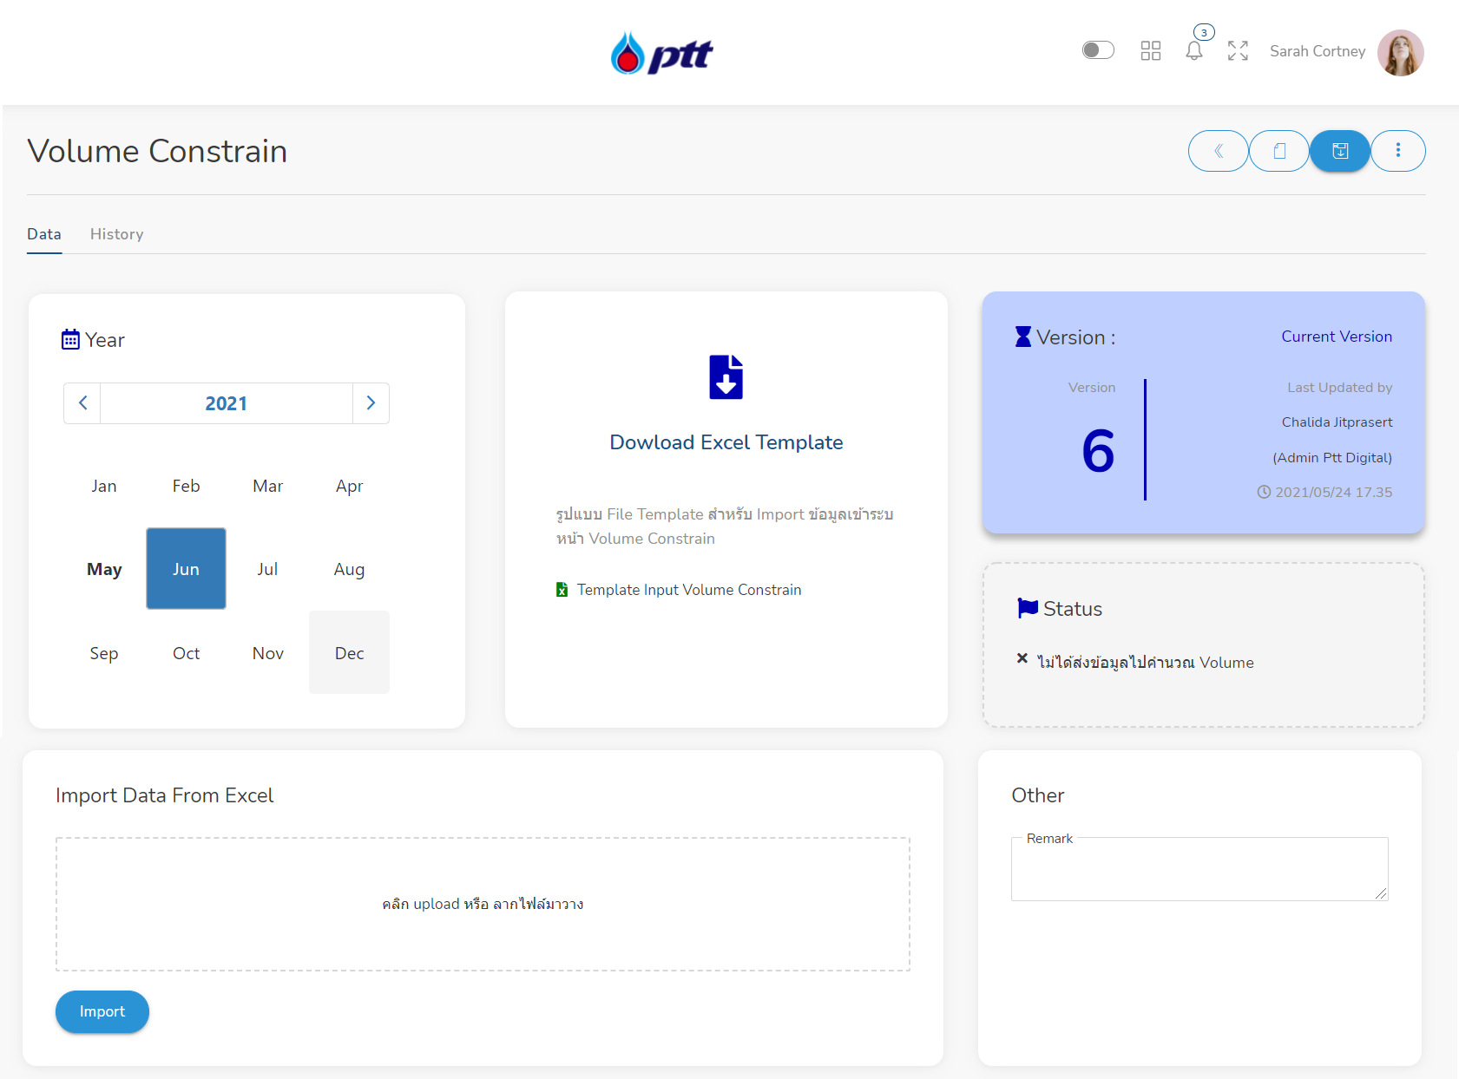

 |  |  |  |  |  |  |  |  |  |  |  |  |  |  |  |  |  |  |  | การแสดง Version ระบบแสดง Format เดือน+จำนวนครั้งที่แก้
 |  |  |  |  |  |  |  |  |  |  |  |  |  |  |  |  |  |  |  | Formate ที่จะแสดง 07006 ได้หรือไม่คะ?

 |  |  |  |  |  |  |  |  |  |  |  |  |  |  |  |  |  |  |  | Status มี 2 สถานะ คุณเตยต้องการให้มีสถานะด้วยหรือไม่?
 |  |  |  |  |  |  |  |  |  |  |  |  |  |  |  |  |  |  |  | ไม่ได้ส่งข้อมูลไปคำนวณ Volume
 |  |  |  |  |  |  |  |  |  |  |  |  |  |  |  |  |  |  |  | ส่งข้อมูลไปคำนวณ Volume แล้ว
 |  |  |  |  |  |  |  |  |  |  |  |  |  |  |  |  |  |  |  | *หมายเหตุ คำนวณ Volume หมายถึงการส่งข้อมูลไประบบพี่เพชร

 |  |  |  |  |  |  |  |  |  |  |  |  |  |  |  |  |  |  | คุณเตยต้องการแก้ 1 ค่าที่คำนวณในฝั่ง KT , และค่า คงที่

Volume Constrain |  |  |  |  |  |  |  |  |  |  |  |  |  |  |  |  |  |  |  |  |  |  |  |  |  | Unit : | KT

Unit | Source | Demand | Delivery point |  | Jul-21 |  | Aug-21 |  | Sep-21 |  | Oct-21 |  | Nov-21 |  | Dec-21 |  | Jan-22 |  | Feb-22 |  | Mar-22 |  | Apr-22 |  | May-22 |  | Jun-22
 |  |  |  |  | Min | Max | Min | Max | Min | Max | Min | Max | Min | Max | Min | Max | Min | Max | Min | Max | Min | Max | Min | Max | Min | Max | Min | Max
C2
Ton/hr. | GSP RY | C2 - OLE1 | GSP RY | คำนวณ | 45.00 |  | 45.00 |  | 45.00 |  | 45.00 |  | 45.00 |  | 45.00 |  | 45.00 |  | 45.00 |  | 45.00 |  | 45.00 |  | 45.00 |  | 45.00
Ton/hr. | GSP RY | C2 - OLE2 | GSP RY |  | 30.00 |  | 30.00 |  | 30.00 |  | 30.00 |  | 30.00 |  | 30.00 |  | 30.00 |  | 30.00 |  | 30.00 |  | 30.00 |  | 30.00 |  | 30.00
Ton/hr. | GSP RY | C2 - OLE3 | GSP RY |  | 35.00 |  | 35.00 |  | 35.00 |  | 35.00 |  | 35.00 |  | 35.00 |  | 35.00 |  | 35.00 |  | 35.00 |  | 35.00 |  | 35.00 |  | 35.00
Ton/hr. | GSP RY | C2 - OLE3 (Vol >274T/Hr) | GSP RY
Ton/hr. | GSP RY | C2 - OLE3 (SPOT) GSP5 | GSP RY
Ton/hr. | GSP RY | C2 - OLE3 (Hybrid) supplement C2 | GSP RY
Ton/hr. | GSP RY | C2 - SCG | GSP RY | fix | - | 16.20 | - | 16.20 | - | 16.20 | - | 16.20 | - | 16.20 | - | 16.20 | - | 16.20 | - | 16.20 | - | 16.20 | - | 16.20 | - | 16.20 | - | 16.20
C3
 |  | GC (C3)
Ton/hr. | GSP RY | GC | GSP RY |  | 30.00 | 40.00 | 30.00 | 50.00 | 30.00 | 40.00 | 30.00 | 40.00 | 30.00 | 40.00 | 30.00 | 40.00 | 30.00 | 40.00 | 30.00 | 40.00 | 30.00 | 40.00 | 30.00 | 40.00 | 30.00 | 40.00 | 30.00 | 40.00
Ton/hr. | Import | GC | GSP RY
 |  | HMC (C3)
Ton/hr. | GSP RY | HMC | GSP RY |  | 35.00 | 45.83 | 35.00 | 45.83 | 35.00 | 45.83 | 35.00 | 45.83 | 35.00 | 45.83 | 35.00 | 45.83 | 35.00 | 45.83 | 35.00 | 45.83 | 35.00 | 45.83 | 35.00 | 45.83 | 35.00 | 45.83 | 35.00 | 45.83
Ton/hr. | Import | HMC | GSP RY
 |  | PTTAC (C3)
Ton/hr. | GSP RY | PTTAC | GSP RY |  | 30.00 | 50.00 | 30.00 | 50.00 | 30.00 | 50.00 | 30.00 | 50.00 | 30.00 | 50.00 | 30.00 | 50.00 | 30.00 | 50.00 | 30.00 | 50.00 | 30.00 | 50.00 | 30.00 | 50.00 | 30.00 | 50.00 | 30.00 | 50.00
Ton/hr. | Import | PTTAC
Ton/hr. | GSP RY | PTTAC (Spot) | GSP RY
 |  | SCG (C3)
Ton/hr. | GSP RY | SCG Tier 1 : 0 - 48 KT | GSP RY |  | - |  | - |  | - |  | - |  | - |  | - |  | - |  | - |  | - |  | - |  | - |  | -
Ton/hr. | Import | SCG Tier 1 : 0 - 48 KT | GSP RY
Ton/hr. | GSP RY | SCG Tier 2 : 48.001 - 400 KT | GSP RY
Ton/hr. | Import | SCG Tier 2 : 48.001 - 400 KT | GSP RY
Ton/hr. | GSP RY | Ssubstitued C3 - SCG | GSP RY
Ton/hr. | Import | Ssubstitued C3 - SCG | GSP RY
Ton/hr. | GSP RY | C3 truck | GSP RY |  | - |  | - |  | - |  | - |  | - |  | - |  | - |  | - |  | - |  | - |  | - |  | -
LPG
 |  | GC (LPG)
Ton/hr. | GSP RY | GSP (LPG) to GC | GSP RY |  | - | 140.00 | - | 140.00 | - | 140.00 | - | 140.00 | - | 140.00 | - | 140.00 | - | 140.00 | - | 140.00 | - | 140.00 | - | 140.00 | - | 140.00 | - | 140.00
Ton/hr. | Import | Import (LPG) to GC | GSP RY
 |  | SCG (LPG)
Ton/hr. | GSP RY | SCG LPG : 48 - 240 KT | GSP RY |  | - | 130.00 | - | 130.00 | - | 130.00 | - | 130.00 | - | 130.00 | - | 130.00 | - | 130.00 | - | 130.00 | - | 130.00 | - | 130.00 | - | 130.00 | - | 130.00
Ton/hr. | GSP RY | Additional LPG Tier 1 : 1 - 384 KT | GSP RY
Ton/hr. | GSP RY | Additional LPG Tier 2 : 384.001 - 720 KT | GSP RY
Ton/hr. | Import | SWAP LPG : Max 400 KT | GSP RY
Ton/hr. | GSP RY | PTTOR (LPG ไม่มีกลิ่น) | GSP RY
Ton/hr. | Export | TBU | MT
Ton/hr. | Import | PTTOR | MT
Ton/hr. | Import | SGP | MT
Ton/hr. | Import | UGP | MT
Ton/hr. | GSP RY | PTTOR | MT
Ton/hr. | GSP RY | PTTOR | BRP
Ton/hr. | GSP RY | PTTOR | PTT TANK
Ton/hr. | GSP RY | PTTOR | PTT TANK (Truck)
Ton/hr. | GSP RY | SGP | MT
Ton/hr. | GSP RY | UGP | MT
Ton/hr. | GSP RY | BCP | MT
Ton/hr. | GSP RY | BCP | PTT TANK
Ton/hr. | GSP RY | Big gas | MT
Ton/hr. | GSP RY | Big gas | PTT TANK
Ton/hr. | GSP RY | PAP | MT
Ton/hr. | GSP RY | PAP | PTT TANK
Ton/hr. | GSP RY | PAP | PTT TANK (Truck)
Ton/hr. | GSP RY | WP | MT
Ton/hr. | GSP RY | WP | PTT TANK
Ton/hr. | GSP RY | Chevron | PTT TANK
Ton/hr. | GSP RY | IRPC | MT
Ton/hr. | GSP RY | IRPC | PTT TANK
Ton/hr. | GSP RY | Atlas | MT
Ton/hr. | GSP RY | Atlas | PTT TANK
Ton/hr. | GSP RY | ESSO | MT
Ton/hr. | GSP RY | ESSO | BRP
Ton/hr. | GSP RY | ESSO | PTT TANK
Ton/hr. | GSP RY | UNO | PTT TANK
Ton/hr. | GSP RY | Orchid | PTT TANK
Ton/hr. | IRPC | PTTOR | IRPC
Ton/hr. | IRPC | WP | IRPC
Ton/hr. | IRPC | Atlas | IRPC
Ton/hr. | GC | PTTOR | MT
Ton/hr. | GC | PTTOR | PTT TANK
Ton/hr. | GC | PTTOR | PTT TANK (Truck)
Ton/hr. | GC | BCP | MT
Ton/hr. | GC | BCP | PTT TANK
Ton/hr. | GC | PAP | MT
Ton/hr. | GC | PAP | PTT TANK
Ton/hr. | GC | PAP | PTT TANK (Truck)
Ton/hr. | GC | WP | MT
Ton/hr. | GC | WP | PTT TANK
Ton/hr. | GC | IRPC | MT
Ton/hr. | GC | IRPC | PTT TANK
Ton/hr. | GC | Atlas | MT
Ton/hr. | GC | Atlas | PTT TANK
Ton/hr. | GC | ESSO | MT
Ton/hr. | GC | ESSO | PTT TANK
Ton/hr. | GC | Orchid | PTT TANK
Ton/hr. | SPRC | SGP | MT
Ton/hr. | SPRC | PTTOR | SPRC
Ton/hr. | SPRC | PAP | SPRC
Ton/hr. | SPRC | WP | SPRC
Ton/hr. | SPRC | Atlas | SPRC
Ton/hr. | PTTEP (LKB) | PTTOR | PTTEP/LKB (Truck)
Ton/hr. | GSP KHM | PTTOR | GSP KHM
NGL
Ton/hr. | GSP RY | GC | GSP RY
Ton/hr. | GSP RY | SCG | GSP RY |  | - | 38.00 | - | 38.00 | - | 38.00 | - | 38.00 | - | 38.00 | - | 38.00 | - | 38.00 | - | 38.00 | - | 38.00 | - | 38.00 | - | 38.00 | - | 38.00
Ton/hr. | GSP RY | Export | MT/PTT TANK
Ton/hr. | GSP KHM | Export | GSP KHM
Ton/hr. | GSP KHM | IRPC | GSP KHM
Pentane
Ton/hr. | GSP RY | SCG | GSP RY |  | 3.00 | 6.00 | 3.00 | 6.00 | 3.00 | 6.00 | 3.00 | 6.00 | 3.00 | 6.00 | 3.00 | 6.00 | 3.00 | 6.00 | 3.00 | 6.00 | 3.00 | 6.00 | 3.00 | 6.00 | 3.00 | 6.00 | 3.00 | 6.00
CO2
Ton/hr. | GSP RY | Praxair | GSP RY
Ton/hr. | GSP RY | Linde | GSP RY

UI Ability Plan
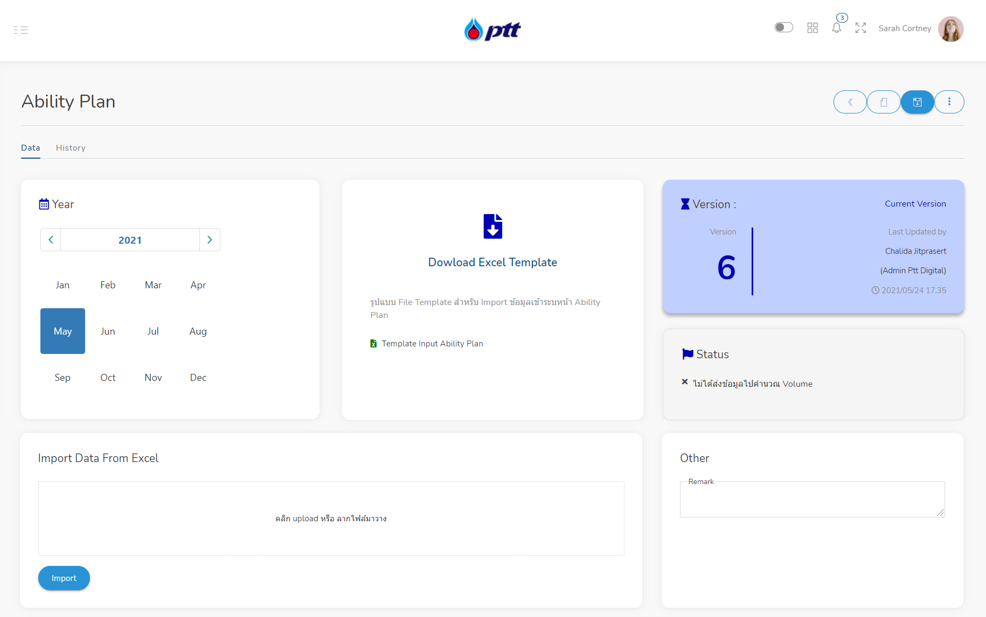

 |  |  |  |  |  |  |  |  |  |  |  |  |  | Status มี 2 สถานะ คุณเตยต้องการสถานะด้วยหรือไม่?
 |  |  |  |  |  |  |  |  |  |  |  |  |  | ไม่ได้ส่งข้อมูลไปคำนวณ Volume
 |  |  |  |  |  |  |  |  |  |  |  |  |  | ส่งข้อมูลไปคำนวณ Volume แล้ว
 |  |  |  |  |  |  |  |  |  |  |  |  |  | *หมายเหตุ คำนวณ Volume หมายถึงการส่งข้อมูลไประบบพี่เพชร

 |  |  |  |  |  |  |  |  |  |  |  |  |  | จากไฟล์ จะ Import ข้อมูล เฉพาะ Sheet Ability

แผนความสามารถการผลิต

Unit |  | Jun-21 | Jul-21 | Aug-21 | Sep-21 | Oct-21 | Nov-21 | Dec-21 | Jan-22 | Feb-22 | Mar-22 | Apr-22 | May-22
Ethane
KTON | GSP I | 29.50 | 30.50 | 29.80 | 28.80 | 28.90 | 27.20 | 28.10 | 21.70 | 19.60 | 21.70 | 21.00 | 21.70
KTON | GSP II | 5.00 | 5.20 | 5.20 | 5.30 | 4.80 | 5.80 | 6.00 | 5.20 | 4.70 | 5.20 | 5.80 | 6.00
KTON | GSP III | 7.20 | 8.10 | 8.20 | 6.10 | 1.80 | 7.10 | 7.30 | 7.40 | 6.70 | 7.40 | 7.20 | 7.40
KTON | GSP V | 46.80 | 48.40 | 48.40 | 46.80 | 46.70 | 45.20 | 47.50 | 47.50 | 42.90 | 47.50 | 46.00 | 47.50
KTON | GSP VI | 61.20 | 10.20 | 62.50 | 61.90 | 65.40 | 62.60 | 66.20 | 63.20 | 57.10 | 63.20 | 58.30 | 60.30
KTON | ESP | 46.80 | 48.40 | 49.10 | 34.80 | 11.90 | 50.00 | 46.40 | 43.20 | 39.00 | 43.20 | 39.30 | 40.60
Total |  | 196.60 | 150.70 | 203.10 | 183.60 | 159.50 | 197.80 | 201.40 | 188.30 | 170.10 | 188.30 | 177.60 | 183.50
Propane
KTON | GSP I | 11.60 | 13.30 | 13.30 | 12.90 | 13.00 | 12.20 | 12.60 | 11.10 | 10.00 | 11.10 | 10.80 | 11.10
KTON | GSP II | 6.90 | 7.10 | 7.10 | 6.70 | 6.70 | 6.60 | 6.10 | 6.10 | 5.50 | 6.10 | 5.90 | 6.10
KTON | GSP III | 11.40 | 9.30 | 9.30 | 6.90 | 4.50 | 8.60 | 7.90 | 7.90 | 7.20 | 7.90 | 7.70 | 7.90
KTON | GSP V | 10.50 | 14.00 | 14.00 | 13.50 | 13.50 | 13.00 | 13.70 | 13.70 | 12.40 | 13.70 | 13.30 | 13.70
KTON | GSP VI | 51.80 | 8.60 | 53.60 | 51.80 | 52.40 | 51.30 | 53.60 | 53.60 | 48.40 | 53.60 | 51.80 | 53.60
Total |  | 92.20 | 52.30 | 97.30 | 91.80 | 90.10 | 91.70 | 93.90 | 92.40 | 83.50 | 92.40 | 89.50 | 92.40
LPG
KTON | GSP I | 27.90 | 26.70 | 27.60 | 26.70 | 27.70 | 26.10 | 26.90 | 23.80 | 21.50 | 23.80 | 23.00 | 23.80
KTON | GSP II | 31.00 | 29.50 | 30.10 | 27.20 | 25.80 | 29.40 | 31.10 | 31.10 | 28.10 | 31.10 | 30.10 | 31.10
KTON | GSP III | 38.20 | 40.90 | 48.10 | 31.70 | 15.00 | 39.40 | 41.70 | 41.70 | 37.60 | 41.70 | 40.30 | 41.70
KTON | GSP V | 50.30 | 54.90 | 51.20 | 52.50 | 55.40 | 53.00 | 56.40 | 56.40 | 50.90 | 56.40 | 54.50 | 56.40
Total |  | 147.40 | 152.00 | 157.00 | 138.10 | 123.90 | 147.90 | 156.10 | 153.00 | 138.10 | 153.00 | 147.90 | 153.00
Butane
KTON | GSP VI | 38.80 | 6.80 | 39.10 | 37.90 | 41.60 | 40.70 | 41.00 | 36.30 | 32.80 | 36.30 | 35.20 | 36.30
Total |  | 38.80 | 6.80 | 39.10 | 37.90 | 41.60 | 40.70 | 41.00 | 36.30 | 32.80 | 36.30 | 35.20 | 36.30
C3/LPG
 | GSP I | 39.50 | 40.00 | 40.90 | 39.60 | 40.70 | 38.30 | 39.50 | 34.90 | 31.50 | 34.90 | 33.80 | 34.90
 | GSP II | 37.90 | 36.60 | 37.20 | 33.90 | 32.40 | 36.00 | 37.20 | 37.20 | 33.60 | 37.20 | 36.00 | 37.20
 | GSP III | 49.60 | 50.20 | 57.40 | 38.60 | 19.50 | 48.00 | 49.60 | 49.60 | 44.80 | 49.60 | 48.00 | 49.60
 | GSP V | 60.80 | 68.80 | 65.10 | 66.00 | 68.80 | 66.00 | 70.10 | 70.10 | 63.30 | 70.10 | 67.80 | 70.10
 | GSP VI | 90.60 | 15.40 | 92.70 | 89.70 | 93.90 | 91.90 | 94.60 | 89.90 | 81.20 | 89.90 | 87.00 | 89.90
Total |  | 278.40 | 211.00 | 293.30 | 267.80 | 255.30 | 280.20 | 291.00 | 281.70 | 254.40 | 281.70 | 272.60 | 281.70
NGL
KM3 | GSP I | 10.50 | 10.90 | 10.90 | 9.30 | 9.30 | 8.80 | 9.10 | 8.00 | 7.20 | 8.00 | 7.80 | 8.00
KM4 | GSP II | 9.40 | 9.70 | 9.30 | 9.40 | 8.60 | 8.90 | 8.30 | 8.30 | 7.50 | 8.30 | 8.00 | 8.30
KM5 | GSP III | 12.30 | 12.70 | 12.70 | 9.40 | 2.60 | 12.30 | 12.70 | 12.70 | 11.50 | 12.70 | 12.30 | 12.70
KM6 | GSP V | 13.80 | 14.30 | 14.30 | 12.60 | 12.60 | 12.20 | 12.80 | 12.80 | 11.60 | 12.80 | 12.40 | 12.80
KM7 | GSP VI | 19.50 | 3.30 | 20.20 | 18.30 | 18.50 | 18.10 | 18.90 | 18.90 | 17.10 | 18.90 | 18.30 | 18.90
KM7 | NGL FROM STABILIZER | 13.50 | 13.00 | 13.00 | 12.60 | 13.00 | 12.60 | 13.00 | 13.00 | 11.80 | 13.00 | 12.60 | 13.00
Total |  | 79.00 | 63.90 | 80.40 | 71.60 | 64.60 | 72.90 | 74.80 | 73.70 | 66.70 | 73.70 | 71.40 | 73.70

